properties
id | name |  | rank | negative | desc |  | script | int_parms | float_parms
uint key | string |  | int | bool | string |  | string | int[] | float[]
id | 词条名称 localization表id | 备注 词条名称 | 词条等级 | 负面特性 | 词条描述 localization表id | 备注2 | 脚本 | 参数列表 int | 参数列表 float
1600101 | trait_name_1600101 | 职业杀手 | 1 |  | trait_desc_1600101 | 操作以下设备时，战斗效率+30: <br>手枪 | CP_Device_Skilled | 1420211 | 30
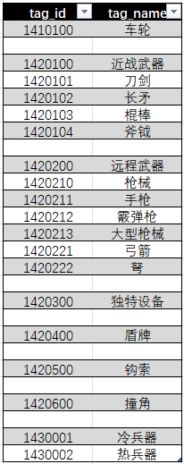
1600102 | trait_name_1600102 | 猎人 | 1 |  | trait_desc_1600102 | 操作以下设备时，战斗效率+30: <br>长矛, <br>弓箭 | CP_Device_Skilled | 1420102;1420221 | 30
1600103 | trait_name_1600103 | 防暴队员 | 1 |  | trait_desc_1600103 | 操作以下设备时，战斗效率+30: <br>霰弹枪, <br>盾牌 | CP_Device_Skilled | 1420212;1420400 | 30
1600104 | trait_name_1600104 | 士兵 | 1 |  | trait_desc_1600104 | 操作以下设备时，战斗效率+30: <br>霰弹枪, <br>大型枪械 | CP_Device_Skilled | 1420212;1420213 | 30
1600105 | trait_name_1600105 | 古代士兵 | 1 |  | trait_desc_1600105 | 操作以下设备时，战斗效率+30: <br>长矛, <br>盾牌 | CP_Device_Skilled | 1420102;1420400 | 30
1600106 | trait_name_1600106 | 兵击格斗家 | 1 |  | trait_desc_1600106 | 操作以下设备时，战斗效率+30: <br>刀剑, <br>长矛, <br>棍棒 | CP_Device_Skilled | 1420101;1420102;1420103 | 30
1600107 | trait_name_1600107 | 强壮格斗家 | 1 |  | trait_desc_1600107 | 操作以下设备时，战斗效率+30: <br>长矛, <br>棍棒, <br>斧钺 | CP_Device_Skilled | 1420102;1420103;1420104 | 30
1600108 | trait_name_1600108 | 近战武器大师 | 2 |  | trait_desc_1600108 | 操作以下设备时，战斗效率+60: <br>近战武器 | CP_Device_Skilled | 1420100 | 60
1600109 | trait_name_1600109 | 远程武器大师 | 2 |  | trait_desc_1600109 | 操作以下设备时，战斗效率+60: <br>远程武器 | CP_Device_Skilled | 1420200 | 60

1600201 | trait_name_1600201 | 刀剑笨拙 | -1 | TRUE | trait_desc_1600201 | 操作以下设备时，战斗效率-30: <br>刀剑 | CP_Device_Skilled | 1420101 | -30
1600202 | trait_name_1600202 | 长矛笨拙 | -1 | TRUE | trait_desc_1600202 | 操作以下设备时，战斗效率-30: <br>长矛 | CP_Device_Skilled | 1420102 | -30
1600203 | trait_name_1600203 | 棍棒笨拙 | -1 | TRUE | trait_desc_1600203 | 操作以下设备时，战斗效率-30: <br>棍棒 | CP_Device_Skilled | 1420103 | -30
1600204 | trait_name_1600204 | 斧钺笨拙 | -1 | TRUE | trait_desc_1600204 | 操作以下设备时，战斗效率-30: <br>斧钺 | CP_Device_Skilled | 1420104 | -30
1600205 | trait_name_1600205 | 手枪笨拙 | -1 | TRUE | trait_desc_1600205 | 操作以下设备时，战斗效率-30: <br>手枪 | CP_Device_Skilled | 1420211 | -30
1600206 | trait_name_1600206 | 霰弹枪笨拙 | -1 | TRUE | trait_desc_1600206 | 操作以下设备时，战斗效率-30: <br>霰弹枪 | CP_Device_Skilled | 1420212 | -30
1600207 | trait_name_1600207 | 大型枪械笨拙 | -1 | TRUE | trait_desc_1600207 | 操作以下设备时，战斗效率-30: <br>大型枪械 | CP_Device_Skilled | 1420213 | -30
1600208 | trait_name_1600208 | 弓箭笨拙 | -1 | TRUE | trait_desc_1600208 | 操作以下设备时，战斗效率-30: <br>弓箭 | CP_Device_Skilled | 1420221 | -30
1600209 | trait_name_1600209 | 盾牌笨拙 | -1 | TRUE | trait_desc_1600209 | 操作以下设备时，战斗效率-30: <br>盾牌 | CP_Device_Skilled | 1420400 | -30
1600210 | trait_name_1600210 | 钩索笨拙 | -1 | TRUE | trait_desc_1600210 | 操作以下设备时，战斗效率-30: <br>钩索 | CP_Device_Skilled | 1420500 | -30
1600211 | trait_name_1600211 | 撞角笨拙 | -1 | TRUE | trait_desc_1600211 | 操作以下设备时，战斗效率-30: <br>撞角 | CP_Device_Skilled | 1420600 | -30

1600301 | trait_name_1600301 | 刀剑白痴 | -2 | TRUE | trait_desc_1600301 | 无法操作以下设备：<br>刀剑 | CP_Device_Disabled | 1420101
1600302 | trait_name_1600302 | 长矛白痴 | -2 | TRUE | trait_desc_1600302 | 无法操作以下设备：<br>长矛 | CP_Device_Disabled | 1420102
1600303 | trait_name_1600303 | 棍棒白痴 | -2 | TRUE | trait_desc_1600303 | 无法操作以下设备：<br>棍棒 | CP_Device_Disabled | 1420103
1600304 | trait_name_1600304 | 斧钺白痴 | -2 | TRUE | trait_desc_1600304 | 无法操作以下设备：<br>斧钺 | CP_Device_Disabled | 1420104
1600305 | trait_name_1600305 | 手枪白痴 | -2 | TRUE | trait_desc_1600305 | 无法操作以下设备：<br>手枪 | CP_Device_Disabled | 1420211
1600306 | trait_name_1600306 | 霰弹枪白痴 | -2 | TRUE | trait_desc_1600306 | 无法操作以下设备：<br>霰弹枪 | CP_Device_Disabled | 1420212
1600307 | trait_name_1600307 | 大型枪械白痴 | -2 | TRUE | trait_desc_1600307 | 无法操作以下设备：<br>大型枪械 | CP_Device_Disabled | 1420213
1600308 | trait_name_1600308 | 弓箭白痴 | -2 | TRUE | trait_desc_1600308 | 无法操作以下设备：<br>弓箭 | CP_Device_Disabled | 1420221
1600309 | trait_name_1600309 | 盾牌白痴 | -2 | TRUE | trait_desc_1600309 | 无法操作以下设备：<br>盾牌 | CP_Device_Disabled | 1420400
1600310 | trait_name_1600310 | 钩索白痴 | -2 | TRUE | trait_desc_1600310 | 无法操作以下设备：<br>钩索 | CP_Device_Disabled | 1420500
1600311 | trait_name_1600311 | 撞角白痴 | -2 | TRUE | trait_desc_1600311 | 无法操作以下设备：<br>撞角 | CP_Device_Disabled | 1420600

1600401 | trait_name_1600401 | 和平主义者 | -2 | TRUE | trait_desc_1600401 | //特性描述待配置 | CP_Mood_After_Killing
1600402 | trait_name_1600402 | 暴力狂 | 2 |  | trait_desc_1600402 | //特性描述待配置 | CP_Mood_After_Killing

1600501 | trait_name_1600501 | 怠惰 |  |  | trait_desc_1600501 | //特性描述待配置 | CP_Mood_After_Working
1600502 | trait_name_1600502 | 习惯工作 |  |  | trait_desc_1600502 | //特性描述待配置 | CP_Mood_After_Working

1600601 | trait_name_1600601 | 度假爱好者 |  |  | trait_desc_1600601 | //特性描述待配置 | CP_Mood_After_Resting
1600602 | trait_name_1600602 | 充满干劲 |  |  | trait_desc_1600602 | //特性描述待配置 | CP_Mood_After_Resting

1600701 | trait_name_1600701 | 大胃王 |  |  | trait_desc_1600701 | 每次进食消耗2份食物，但进食后心情+10 | CP_Big_Eater | 2 | 10
1600702 | trait_name_1600702 | 超级大胃王 |  |  | trait_desc_1600702 | 每次进食消耗2份食物，但进食后心情+20 | CP_Big_Eater | 2 | 20
1600703 | trait_name_1600703 | 饭桶 |  |  | trait_desc_1600703 | 每次进食消耗3份食物，但进食后心情+20 | CP_Big_Eater | 3 | 20
1600704 | trait_name_1600704 | 超级饭桶 |  |  | trait_desc_1600704 | 每次进食消耗3份食物，但进食后心情+30 | CP_Big_Eater | 3 | 30

1600801 | trait_name_1600801 | 节约食物 |  |  | trait_desc_1600801 | 每次进食有25%的概率不消耗食物 | CP_Food_Saver | 250
1600802 | trait_name_1600802 | 节约食物 2 |  |  | trait_desc_1600802 | 每次进食有50%的概率不消耗食物 | CP_Food_Saver | 500
1600803 | trait_name_1600803 | 节约食物 3 |  |  | trait_desc_1600803 | 每次进食有75%的概率不消耗食物 | CP_Food_Saver | 750

1601001 | trait_name_1601001 | 高速代谢 |  |  | trait_desc_1601001 | //特性描述待配置 | CP_Metabolism_Fast | 25
1601002 | trait_name_1601002 | 高速代谢 2 |  |  | trait_desc_1601002 | //特性描述待配置 | CP_Metabolism_Fast | 50
1601003 | trait_name_1601003 | 高速代谢 3 |  |  | trait_desc_1601003 | //特性描述待配置 | CP_Metabolism_Fast | 75

1601101 | trait_name_1601101 | 慢速代谢 |  |  | trait_desc_1601101 | //特性描述待配置 | CP_Metabolism_Slow | -30
1601102 | trait_name_1601102 | 慢速代谢 2 |  |  | trait_desc_1601102 | //特性描述待配置 | CP_Metabolism_Slow | -20
1601103 | trait_name_1601103 | 慢速代谢 3 |  |  | trait_desc_1601103 | //特性描述待配置 | CP_Metabolism_Slow | -10

1601201 | trait_name_1601201 | 极慢代谢 |  |  | trait_desc_1601201 | //特性描述待配置 | CP_Metabolism_None | -60
1601202 | trait_name_1601202 | 极慢代谢 2 |  |  | trait_desc_1601202 | //特性描述待配置 | CP_Metabolism_None | -40
1601203 | trait_name_1601203 | 极慢代谢 3 |  |  | trait_desc_1601203 | //特性描述待配置 | CP_Metabolism_None | -20

1602001 | trait_name_1602001 | 孤僻症 |  |  | trait_desc_1602001 | //特性描述待配置 | CP_Social_Phobia | 15;15;-20;-10
1602002 | trait_name_1602002 | 孤僻症 2 |  |  | trait_desc_1602002 | //特性描述待配置 | CP_Social_Phobia | 15;15;-20;-10
1602003 | trait_name_1602003 | 孤僻症 3 |  |  | trait_desc_1602003 | //特性描述待配置 | CP_Social_Phobia | 15;15;-20;-10

1602101 | trait_name_1602101 | 社交爱好者 |  |  | trait_desc_1602101 | //特性描述待配置 | CP_Gregarious | -10;15;10
1602102 | trait_name_1602102 | 社交爱好者 2 |  |  | trait_desc_1602102 | //特性描述待配置 | CP_Gregarious | -10;15;10
1602103 | trait_name_1602103 | 社交爱好者 3 |  |  | trait_desc_1602103 | //特性描述待配置 | CP_Gregarious | -10;15;10
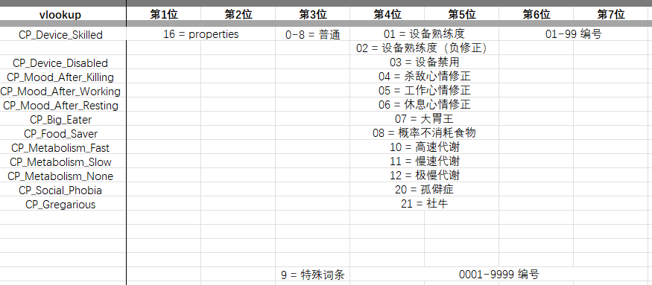
1690001 | trait_name_1690001 | 特殊:机关傀儡 |  |  | trait_desc_1690001 | //特性描述待配置
1690002 | trait_name_1690002 | 特殊:窃贼 |  |  | trait_desc_1690002 | //特性描述待配置
1690003 | trait_name_1690003 | 特殊:工匠 |  |  | trait_desc_1690003 | //特性描述待配置
1690004 | trait_name_1690004 | 特殊:孩童 |  |  | trait_desc_1690004 | //特性描述待配置
1690005 | trait_name_1690005 | 特殊:工头 |  |  | trait_desc_1690005 | //特性描述待配置
1690006 | trait_name_1690006 | 特殊:亚当 |  |  | trait_desc_1690006 | //特性描述待配置
1690007 | trait_name_1690007 | 特殊:夏娃 |  |  | trait_desc_1690007 | //特性描述待配置
1690008 | trait_name_1690008 | 特殊:量产型小绿人 |  |  | trait_desc_1690008 | //特性描述待配置
1690009 | trait_name_1690009 | 特殊:大厨 |  |  | trait_desc_1690009 | //特性描述待配置
1690010 | trait_name_1690010 | 特殊:人贩子 |  |  | trait_desc_1690010 | //特性描述待配置

